注意事項等
◎ 電子契約を利用するに当たっての注意事項等

・ | 電子契約を希望される場合は、必ず入札締切日時までに、以下Logoフォームから「電子契約利用申出書」（以下、申出書）を提出してください。入札締切日時までに書類の提出がない場合は、紙による契約になります。
 | 【LogoフォームURL】
 | https://logoform.jp/form/Z9UK/1521060
・ | 紙による契約書を希望される場合、申出書の提出は不要です。
・ | 申出書の提出後、クラウドサインのメールアドレス（support@cloudsign.jp）から、貴社が指定したメールアドレスに「確認依頼メール」が送信されます。貴社がメールを受信した日を１営業日目とし、３営業日以内に、契約担当者・契約締結権限者いずれも確認・同意を完了いただくようにお願いします。
・ | 電子契約サービスの操作については、受注者向け利用マニュアルを確認してください。（日野市公式ホームページの「電子契約サービスの導入について」に掲載しています。）
 | https://www.city.hino.lg.jp/shisei/nyusatsu/1029169.html

・ | 電子契約の場合も、紙の契約書と同様に、契約日及び履行期間は、契約書に記載のとおりです。

・ | 申出書は日野市公式ホームページからもダウンロードできます。
 | https://www.city.hino.lg.jp/shisei/nyusatsu/1029169.html

・ | 「１ 案件情報 受付番号」の確認方法について
 | 申出書の「１ 案件情報 受付番号」は、発注図書内仕様別紙の以下の箇所に記載がございます。
 | ご確認の上、記載をお願いいたします。
 | 仕様別紙に記載がない場合は空欄で問題ございません。
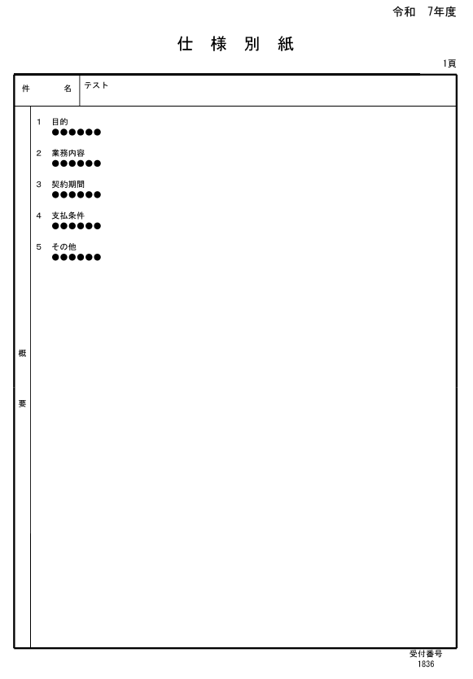
受付番号は、仕様別紙の右下にございます。
こちらの番号を、「１ 案件情報」の受付番号に記載してください。

申出書
第１号様式（第８条関係）

電子契約利用申出書
電子契約利用申出書
電子契約利用申出書

日野市長 |  |  | 様

当社は、以下の案件の契約書の作成に当たり、電子契約サービスを利用することを希望します。なお、契約書の内容を確認同意する者は、次のとおりです。
当社は、以下の案件の契約書の作成に当たり、電子契約サービスを利用することを希望します。なお、契約書の内容を確認同意する者は、次のとおりです。
当社は、以下の案件の契約書の作成に当たり、電子契約サービスを利用することを希望します。なお、契約書の内容を確認同意する者は、次のとおりです。

 |  | 届出日 |  | 年 月 日

1 | 案件情報
 |  | 受付番号 |  |  | （仕様別紙に記載あり。不明の場合は空欄で問題ございません。）
 |  | 案件名

２ | 申込(事業)者
 |  | 商号又は名称
 |  | 本店所在地
 |  | 役職・氏名

 |  | (代理人) |  | ※代理人を登録していない場合は空欄のままとしてください。
 |  | 所在地の住所
 |  | 支店名等
 |  | 役職・氏名

３ | 契約書内容の契約締結権限者等
 | ※以下の情報は、電子契約の署名者として登録されます。 提出後、以下の情報は修正できません。間違いのないように入力してください。 ※メールアドレスについては誤送信防止のため手書きでの記載は避けてください。 ※Excelファイルのままで提出をお願いします。 ※契約担当者と契約締結権限者が同一の場合は、契約締結権限者に入力してください。

 | (1) | 契約締結権限者
 |  | ﾒｰﾙｱﾄﾞﾚｽ
 |  | 役職・氏名
 | ※契約締結権限者は、代表者又は代理人から委任された者でも可です。

 | (2) | 契約担当者
 |  | ﾒｰﾙｱﾄﾞﾚｽ
 |  | 役職・氏名
 |  |  |  | ※同一のメールアドレスは登録できません。(1)と(2)別々のメールアドレスを登録していただくか、(1)のみご登録ください。

【留意事項】
※ | 建設工事請負契約においては、次の条件に基づき、建設業法第19条第１項及び２項の規定による書面の交付に代えて電磁的措置を講ずる方法により実施することについて相互に承諾するものとします。
 | ① | 電磁的措置の種類 ： コンピュータ・ネットワーク利用の措置
 | ② | 電磁的措置の内容、ファイルへの記録の方式 ： 電子契約サービスを通じて、送信者が電子契約サービスで指定する形式の書類をアップロードし、契約当事者が同意することにより、電子認証局サービスが提供する電子証明書を利用した電子署名を付加し、電子メール、サーバー上からダウンロード等により記録する方法等

(日野市使用欄）
 |  |  |  |  |  |  |  | 添付資料一覧（※は必須）
 |  |  |  | 担当者印 |  | 仕様書確認印 | 承認者印

 |  |  |  |  |  |  |  | （ | 種類 ）

